界面&功能
武勋界面（热江特有功能） |  |  | 功能规则

 |  |  |  |  |  |  |  | 转生功能概述（无关界面）
功能入口
 |  |  |  |  |  |  | 1 | 功能开启 |  |  | 材料投放：
1.主界面功能图标进入 |  |  |  |  |  |  |  |  | 通过等级和任务开启 |  |  | 通过野外掉落和商店购买
2.入口参考图标 |  |  |  |  |  |  | 2 | 转生等级
 |  |  |  |  |  |  |  |  | 转生共分n转（支持配置）
 |  |  |  |  |  |  |  |  | 升级转生可提升角色属性（支持配置）
 |  |  |  |  |  |  | 3 | 转生条件
 |  |  |  |  |  |  |  | ▶ | 先判断炼体等级，后判断角色等级。全部满足后可进行转生
 |  |  |  |  |  |  |  | ▶ | 炼体
 |  |  |  |  |  |  |  |  | 炼体等级 | 炼体分n个等级
 |  |  |  |  |  |  |  |  |  | 每一转的炼体共分10级，需要消耗材料对炼体进行升级（材料id和数量支持配置）

 |  |  |  |  |  |  |  | ▶ | 角色等级
 |  |  |  |  |  |  |  |  | 炼体等级满足后判断角色等级，角色条件满足后可进行转生（角色等级限制支持配置）
 |  |  |  |  |  |  | 4 | 转生属性：
 |  |  |  |  |  |  |  | ▶ | 每提升一次转生等级可增加角色属性

 | 转生界面【当前为示例】
1
5
3
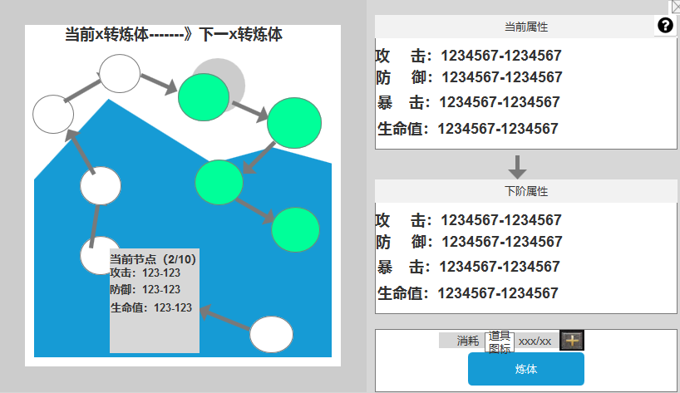
 |  |  | 1 | 转生等级 |  | 1 | 转生等级
 |  |  |  | ▶ | 显示当前转生等级和下一阶段转生等级。 |  | ▶ | 转生共有n个等级，需满足“炼体”和“角色等级”条件才可升级
 |  |  |  | 状态显示： | 若当前是0转，则显示0转到1转 |  | ▶ | 提升转生等级可对角色属性进行提升
 |  |  |  |  | 若当前已达到最高转生，则显示“已达最高转生” | 2 | 炼体
 |  |  |  |  |  |  | ▶ | 炼体等级分为n级，每10个锻体等级对应一个转生等级
 |  |  | 2 | 炼体等级
 |  |  |  | ▶ | 每一转的炼体共分10级，需要消耗材料数量进行升级
2
 |  |  |  |  | 上一个已激活的节点和下一个未激活的节点是不可点击状态
 |  |  |  | ▶ | 炼体节点显示可分为：三种模式为“当前节点”“已升级”和“未升级” | 3 | 转生属性
 |  |  |  |  | 图标参考： |  | ▶ | 显示当前转生对角色属性的加成效果

 |  |  |  |  |  | 4 | 炼体按钮&转生按钮
 |  |  |  |  |  |  | ▶ | 每炼体10级前显示炼体按钮
 |  |  |  |  |  |  | ▶ | 炼体10级后显示转生按钮
 |  |  | 3 | 属性明细 |  |  | ▶ | 满足条件时后可进行转生
 |  |  |  | ▶ | 显示当前转生属性和下一转生所获得的属性
 |  |  |  |  | 如当前是0转，属性则显示0。达到1转后在显示1转的属性 | 5 | 说明
 |  |  |  |  | 若当前已达到最高转生，则下一阶段属性显示为“已达最高转生” |  | ▶ | 说明按钮：点击后打开文本说明弹窗
4
 |  |  | 4 | 升级按钮
 |  |  |  | ▶ | 按钮分为2种状态：炼体和转生 | 6 | 红点逻辑
 |  |  |  | ▶ | 炼体 |  | ▶ | 当前材料可进行炼体时“转生入口”“转生页签”“按钮”显示红点，材料不足红点消失
 |  |  |  |  | 判断需要消耗的道具：消耗：背包内的道具数量/升级需求的数量 |  | ▶ | 当前可进行转生时“转生入口”“转生页签”“按钮”显示红点，转生后消失
 |  |  |  |  | 材料足够时可升级，材料不足时提示：炼体材料不足
 |  |  |  |  | 点击加号出现材料的获取方式界面
 |  |  |  | ▶ | 转生
 |  | 转生按钮界面展示 |  |  | 只有当前转生达到炼体10星后显示，达到转生的等级条件后可进行转生
 |  |  |  |  | 等级不足时点击转生按钮提示：需求等级不足
 |  |  |  |  | 点击加号出现经验的获取方式
 |  |  |  | ▶ | 转生满级后，按钮位置显示“已达最高转生”

 |  |  | 5 | 说明
 |  |  |  | ▶ | 说明按钮：点击后打开文本说明弹窗

功能美需
UI需求

 | 序号 | 类型 | 对应界面 | 内容 | 功能需求 | 策划建议 | 参考图
 | 1 | UI | 转生界面 | 转生界面 | 详见界面功能设计
 | 2 | UI
 | 3 | UI
 | 4 | UI
 | 5 | UI
 | 6 | UI
 | 7 | UI
 | 8 | UI
 | 9 | UI
 | 10 | UI
 | 11 | UI
 | 12 | UI
 | 13 | UI
 | 14 | UI
 | 15 | UI
 | 16 | UI
 | 17 | UI
 | 18 | UI
 | 19 | UI

背景图需求

 | 序号 | 类型 | 对应界面 | 内容 | 功能需求 | 策划建议 | 参考图
 | 1 | 2D原画 | 转生界面背景图 |  | 体现转生概念的界面背景底图一张
 | 3 | 2D原画 | 人物原画 |  | 放在转生界面的左边，可以是一个人物。轮廓需明显一点 |  | 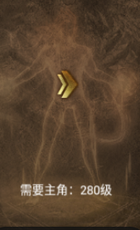
 | 4 | 2D原画
 | 5 | 2D原画
 | 6 | 2D原画

道具图标需求

 | 序号 | 类型 | 图标需求 | 内容描述 | 功能需求 | 尺寸需求 | 参考图

动效需求

 | 序号 | 类型 | 内容 | 描述 | 功能需求 | 策划建议 | 参考图
 | 1 | 动画特效 | 节点升级特效 | 显示当前的节点特效，类似一团火焰或者光源
 | 2 | 动画特效 | 炼体成功特效 | 需要动态的字“炼体成功” |  |  | 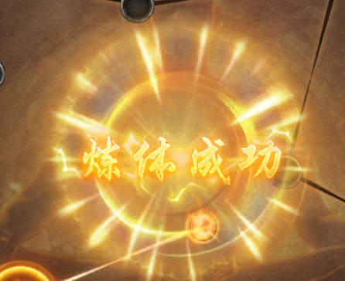

其他 （ICON，模型，表情等）

 | 序号 | 类型 | 对应界面 | 内容 | 功能需求 | 策划建议 | 美术资源定稿 存档路径（美术填写）
 | 1 | 2D原画 | 炼体未激活节点 |  | 炼体未激活节点
 | 2 | 2D原画 | 炼体未激活节点 |  | 炼体未激活节点
 | 3 | 2D原画 | 未达到炼体进度条 | 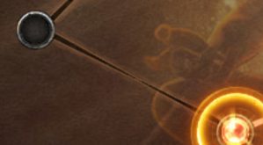 | 未达到的进度（需要置灰或者是黑暗版）
 | 4 | 2D原画 | 已达到的炼体进度条 | 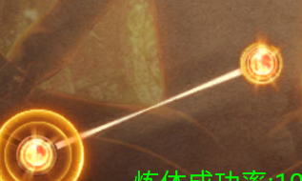 | 已达到的炼体进度条
 | 5 | ICON | 转生晶体 | 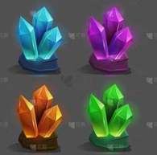 | 需“蓝紫橙红”4种颜色的晶体道具图标
 | 6
 | 7
 | 8
 | 9
 | 10
 | 11
 | 12
 | 13
 | 14
 | 15
 | 16
 | 17
 | 18
 | 19

参考图
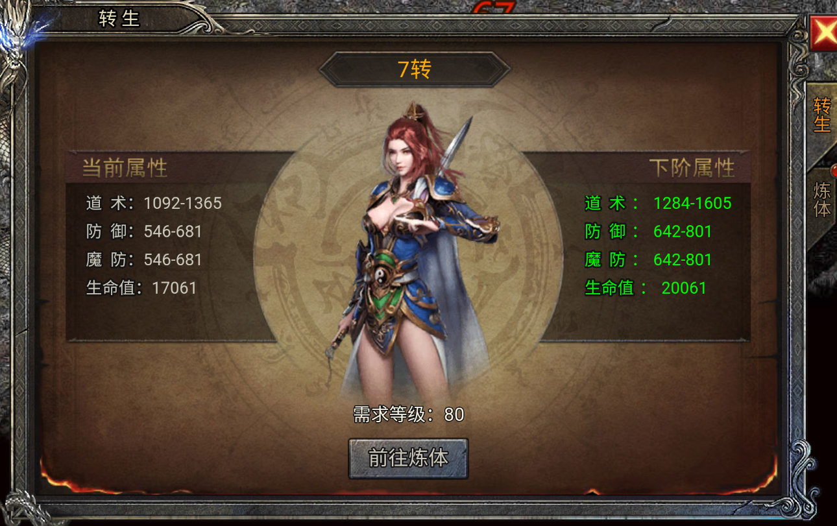
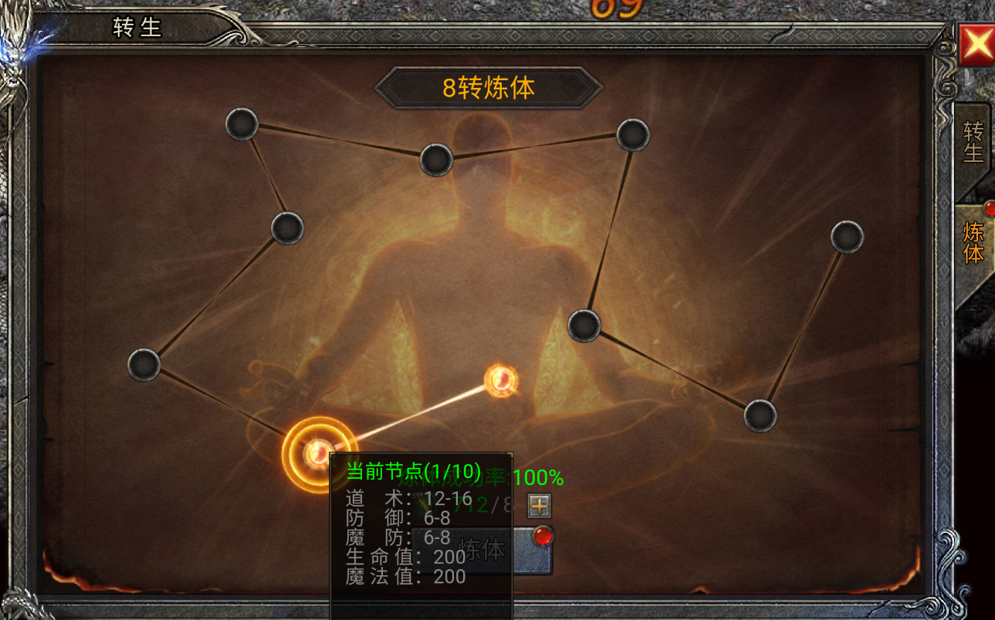
参考图

 | 参考游戏—无霸业

Sheet4
